IV.
IV. KERÜLETI IVÓKUTAK (MEGLÉVŐ)

Ssz. | Helyrajzi szám | Kerület | Helyszín megnevezése és cím | Koordináták EOV |  | Koordináták WGS'84* |  | Megjegyzés
 |  |  |  | X | Y | Lat | Lon
1 | (71329/16) | IV. | Árpád út 157. előtt (Hajnal játszótér mellett) | 654299.1070158558 | 246332.0320263167 | 47.5608738915 | 19.1045748533 | Üzemelési időszak május 1.- október 31. minden kútnál
2 | (71329/16) | IV. | Árpád út 175. előtt (Hajnal labdapálya mellet) | 654139.8321742557 | 246236.49243168673 | 47.5600155569 | 19.1024574609
3 | (76100/3) | IV. | Béke tér (Béke téri játszótér) | 654183.2935309435 | 246280.25425354403 | 47.5604089071 | 19.1030353926
4 | (70581/13) | IV. | Berda József utca 36.-40. és 42.-46. között (Berda játszótér) | 652492.517135596 | 246598.37131115727 | 45.7641598431 | 19.0795126376
5 | (76561/121) | IV. | Bőröndös utca 26.-30. előtt (Bőröndös III. játszótér) | 655233.7300000006 | 250240.15999999802 | 47.5960191658 | 19.1170402635
6 | (76539/30) | IV. | Csíkszentiván utca 2. és Külső Szilágyi út 118.-120. és mögött (Csíkszentiván játszótér) | 654340.1967872168 | 248323.17457660986 | 47.5787831841 | 19.1051401786
7 | (72331/23) | IV. | Dugonics utca 44/A. előtt (Dugonics játszótér) | 653630.2719999994 | 246328.47299998716 | 47.5608458879 | 19.0956869929
8 | (76331/252) | IV. | Erdősor út 24. mögött (Rakéta játszótér mellett) | 653832.5199999994 | 246535.11000000234 | 47.5627033797 | 19.0983763146
9 | (76561/62) | IV. | Falemez utca 11.-13. és Hajló utca 35.-37. mögött (Hajló utcai nagy játszótér) | 653906.9900000007 | 245964.7000000077 | 47.5575723155 | 19.0993609622
10 | (76539/84) | IV. | Hargita utca 1.-3. és Külső Szilágyi út 104.-106. mögött (Hargita játszótér) | 655067.5899999994 | 248396.89999999938 | 47.5794411577 | 19.1148102106
11 | (76539/78) | IV. | Homoktövis utca 101-103. és Sárpatak u, 10-12. között (Unka játszótér mellett) | 653313.0123719278 | 246141.54589172435 | 47.5591661963 | 19.0914697388
12 | (76561/121) | IV. | Kordován tér (Kordován játszótér) | 653128.8339709967 | 246471.39112300402 | 47.5621339213 | 19.0890246711
13 | (71422/97) | IV. | Lebstück Mária utca 59-61. előtt (Zörgő játszótér) | 653130.7928299999 | 246470.8878859998 | 47.5621293857 | 19.0890506984
14 | (76561/69) | IV. | Lóverseny tér 2. előtt | 653133.0899999997 | 246470.33999999706 | 47.5621244469 | 19.0890812211
15 | (76561/69) | IV. | Lóverseny tér 5.és Hajló utca 36.-38. előtt (Kincses sziget játszótér) | 653172.2099999989 | 246530.4600000099 | 47.5626650195 | 19.0896015005
16 | (73586/2) | IV. | Mátyás tér (Mátyás játszótér) | 653349.1229877312 | 247207.79755381666 | 47.5687565478 | 19.0919575283
17 | (70707/21) | IV. | Munkásotthon utca 23. (Dinamik park) | 653171.8499999993 | 246528.98999999886 | 47.5626517991 | 19.0895967061
18 | (70707/21) | IV. | Munkásotthon utca 25.-27. előtt Erzsébet utca 34.-36. mögött (Építő játszótér) | 653171.4700000006 | 246527.4299999921 | 47.5626377693 | 19.0895916454
19 | (70581/15) | IV. | Munkásotthon utca 5.-11. előtt (Könyves játszótér) | 652960.4859999975 | 245822.50300000026 | 47.5562981728 | 19.0867832781
20 | (76561/120) | IV. | Nádasdy Kálmán utca 21.-35. előtt (Pillangó játszótér) | 653074.8367130662 | 245679.87385357183 | 47.5550147573 | 19.0883017128
21 | (71329/22) | IV. | Nyár utca 30. előtt (Nyár játszótér) | 653341.1799999996 | 245834.9399999927 | 47.5564082445 | 19.0918417511
22 | (71182/15) | IV. | Nyár utca 95.-97. és Rózsa utca 19.-21. között (Babarózsa játszótér) | 653648.3199999991 | 245821.16999999847 | 47.5562827793 | 19.0959226967
23 | (76561/62) | IV. | Óceán-árok utca 9.-15., Intarzia utca 15.-21. és Falemez utca 1-5. mögött (Óceánárok III. játszótér) | 653872.0600000002 | 245810.08000000726 | 47.5561817664 | 19.0988954915
24 | (71182/12) | IV. | Ősz utca 131.-133. és Tél utca 136.-138. között (Ősz játszótér) | 653410.6839999993 | 246104.0719999892 | 47.5588286404 | 19.0927673136
25 | (72331/23) | IV. | Pozsonyi utca 6/C. előtt (Pozsonyi játszótér) | 654050.8382272082 | 245996.56574350147 | 47.5578580490 | 19.1012727227
26 | (70897/23) | IV. | Rózsa utca 20-24. és 16-18. között (Rózsavirág tér ) | 654118.4959999991 | 245849.7950000068 | 47.5565374830 | 19.1021703862
27 | (71182/17) | IV. | Rózsa utca 39-41. mögött és Munkásotthon utca 57.-61. előtt (Katalin játszótér) | 654035.8399999997 | 246155.1000000014 | 47.5592840993 | 19.1010748594
28 | (71422/124) | IV. | Rózsa utca 42.-48. mögött (Csengő Barack játszótér) | 654234.4699999994 | 246153.47000000265 | 47.5592682048 | 19.1037142422
29 | (71422/19) | IV. | Rózsa utca 49.-55. és 57.-63. között (Álmos elefánt játszótér) | 653989.7898605664 | 246454.52127821953 | 47.5619775907 | 19.1004655353
30 | (71422/124) | IV. | Rózsaliget köz (Rózsa utca 48. és 50. között) | 653810.01246439 | 246439.1800000025 | 47.5618452144 | 19.0981189511
31 | (71422/103) | IV. | Semsey Aladár park (Palánk labdapálya mellett) | 653490.0259999991 | 246563.30499999275 | 47.5629588633 | 19.0938251728
32 | 75214/6 | IV. | Sporttelep utca -Vadgesztenye utca sarok (Kalán játszótér) | 654121.4809056879 | 246726.8262954732 | 47.5644260447 | 19.1022181142
33 | (72186) | IV. | Szent István tér (Városháza mögött) | 654623.6020000001 | 248387.1210000018 | 47.5793564428 | 19.1089081290
34 | (72186) | IV. | Szent István tér (Városháza mögött) | 654172.0100000008 | 247820.99000000767 | 47.5742673154 | 19.1028997911
35 | (72186) | IV. | Szent István tér (Városháza mögött) | 653187.4000000001 | 249095.08000000214 | 47.5857326867 | 19.0898215650
36 | (72186) | IV. | Szent István tér (Városháza mögött) | 655013.4700000004 | 248529.16999999827 | 47.5806312811 | 19.1140922670
37 | (72186) | IV. | Szent István tér (Városháza mögött) | 654879.93248541 | 248541.9099999962 | 47.5807514618 | 19.1123601489
38 | (72186) | IV. | Szent István tér (Városháza mögött) | 654896.2567196526 | 248419.1721472867 | 47.5796427734 | 19.1125329022
39 | (76555/1) | IV. | Szilas családi park (Lábteniszpálya mellett) | 654708.6651780005 | 248628.73019200406 | 47.5815290156 | 19.1100414192
40 | (76555/1) | IV. | Szilas családi park (Pacsálj vizes játszótér) | 654803.9340000005 | 249038.64199999347 | 47.5852153103 | 19.1113122817
41 | (76555/1) | IV. | Szilas családi park (Pacsálj vizes játszótér) | 655110.8450000008 | 248679.73999999886 | 47.5819848495 | 19.1153884292
42 | (76555/1) | IV. | Szilas családi park (Pacsálj vizes játszótér) | 655034.3099999998 | 248599.50999999224 | 47.5812638011 | 19.1143700916
43 | (70707/21) | IV. | Tél utca 32.-46. mögött (Csákó játszótér) | 655003.7499999994 | 249001.10999998247 | 47.5848762491 | 19.1139683251
44 | (70897/23) | IV. | Tél utca 58.-66. és Virág utca 11.-13. mögött (Habakuk játszótér) | 652536.6258481814 | 248157.60719907592 | 47.5773033014 | 19.0811645179
45 | (70707/21) | IV. | Tél utca 6.-14. és Kassai utca 9.-11. mögött (Kavicsos játszótér) | 654955.5660000003 | 249130.99900000216 | 47.5860449052 | 19.1133291815
46 | (76561/204) | IV. | Ügető utca 12.-20. és Lakkozó utca 22.-30. mögött (Ügető játszótér) | 655025.9782115223 | 249289.2148103922 | 47.5874674560 | 19.1142670693
47 | (71329/16) | IV. | Viola utca 13. előtt (Hajnal játszótér mellett) | 655485.538903389 | 250334.0959262293 | 47.5968620363 | 19.1203897801
48 | (71329/16) | IV. | Viola utca 13. előtt (Hajnal játszótér) | 654743.4790889383 | 248305.33191395027 | 47.5786199391 | 19.1105008008
49 | (70897/23) | IV. | Virág utca 19. mellett (Nyár sétány) | 654715.8550000006 | 248306.98899998137 | 47.5786350407 | 19.1101336138
50 | 70350/26 | IV. | Wolfner utca 6. mellett (közforgalom számára megnyitott magánterület) | 652434.4992860465 | 246615.99184970738 | 47.5634374315 | 19.0797986119
51 | 70350/27 | IV. | Attila utca 12-18. mellett (közforgalom számára megnyitott magánterület) | 652508.2767945646 | 246600.22634893915 | 47.5632953555 | 19.0807789593
52 | (71422/140) | IV. | Závodszky Zoltán utca 11.-21. mögött (Mászókás játszótér) | 654147.3461046985 | 246251.50430439785 | 47.5601505365 | 19.1025574464

Tervezett ivókutak
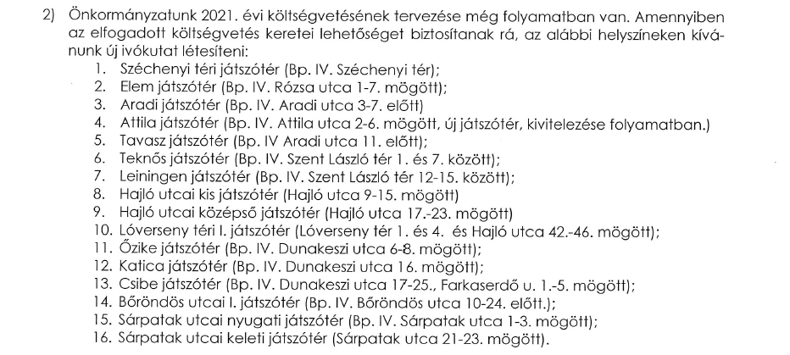

Kerület kapcsolódó tájékoztatása

Kontakt |  | Kákonyi József László városüzemeltetési és környezetvédelmi referens Mobil: (30) 6617544 E-mail: kakonyijl@ujpest.hu Budapest Főváros IV. Kerület Újpest Önkormányzata Polgármesteri Hivatal Városüzemeltetési Főosztály Városüzemeltetési és Környezetvédelmi Osztály

